PE TORU PLASTLIITMIKUD
HEKAMERK OÜ
LEIVA TN. 4, 12618 TALLINN
TEL. 6776 300 | info@hekamerk.ee

HINNAKIRI |  |  | AUGUST 2023

PE TORU PLASTLIITMIKUD
 |  | PARTNERI SOODUSTUS: |  |  | 0%
 | KOOD | MÕÕT | PAKEND | HIND | HIND
 |  |  |  | KM-TA | KM-TA

LIITMIKUD OTSE
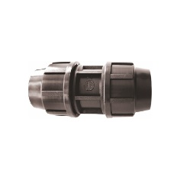
 | ZPE20 | 20 |  | 3.02
 | ZPE25 | 25 |  | 3.65
 | ZPE32 | 32 |  | 4.69
 | ZPE40 | 40 |  | 8.21
 | ZPE50 | 50 |  | 11.04
 | 701063A | 63 |  | küsi hinda
ÜLEMINEKUD
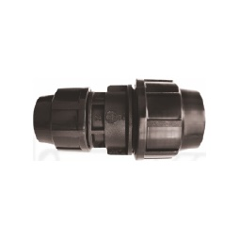
 | ZRE2520 | 25 - 20 |  | 3.85
 | ZRE3225 | 32 - 25 |  | 4.80
 | ZRE4032 | 40 - 32 |  | 8.92
 | ZRE5040 | 50 - 40 |  | 11.76
 | 702063A | 63 - 50 |  | küsi hinda

LIITMIKUD SK

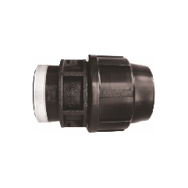
 | ZGW2012 | 20 - 1/2" |  | 2.12
 | ZGW2512 | 25 - 1/2" |  | 2.47
 | ZGW2534 | 25 - 3/4" |  | 2.47
 | ZGW251 | 25 - 1" |  | 2.47
 | ZGW3234 | 32 - 3/4" |  | 3.02
 | ZGW321 | 32 - 1 " |  | 3.02
 | ZGW401 | 40 - 1" |  | 5.71
 | ZGW40114 | 40 - 1 1/4" |  | 5.71
 | ZGW50112 | 50 - 1 1/2" |  | 7.55
 | 700627685 | 63 - 2" |  | 11.33

LIITMIKUD VK

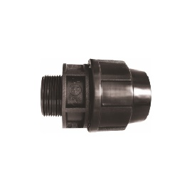
 | ZGZ2012 | 20 - 1/2" |  | 1.85
 | ZGZ2034 | 20 - 3/4" |  | 1.85
 | ZGZ2512 | 25 - 1/2" |  | 2.12
 | ZGZ2534 | 25 - 3/4" |  | 2.05
 | ZGZ251 | 25 - 1" |  | 2.12
 | ZGZ3234 | 32 - 3/4" |  | 2.70
 | ZGZ321 | 32 - 1" |  | 2.70
 | ZGZ32114 | 32 - 1 1/4" |  | 3.32
 | ZGZ401 | 40 - 1" |  | 5.32
 | ZGZ40114 | 40 - 1 1/4" |  | 5.32
 | ZGZ40112 | 40 - 1 1/2" |  | 5.32
 | ZGZ50112 | 50 - 1 1/2" |  | 6.72
 | 158400142 | 63 - 2" |  | 12.39

PÕLVED
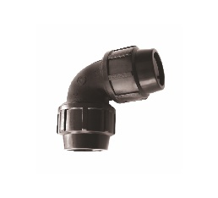
 | KPE20 | 20 |  | 3.27
 | KPE25 | 25 |  | 3.95
 | KPE32 | 32 |  | 4.76
 | KPE40 | 40 |  | 9.18
 | KPE50 | 50 |  | 12.21
 | 63Z0063 | 63 |  | 23.54

PÕLVED VK

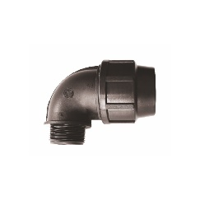
 | KGZ2012 | 20 - 1/2" |  | 2.34
 | KGZ2534 | 25 - 3/4" |  | 2.88
 | KGZ2512 | 25 - 1/2" |  | 2.85
 | KGZ3234 | 32 - 3/4" |  | 3.44
 | KGZ321 | 32 - 1" |  | 3.44
 | KGZ40114 | 40 - 1 1/4" |  | 5.89
 | KGZ50112 | 50 - 1 1/2" |  | 8.22

PÕLVED SK

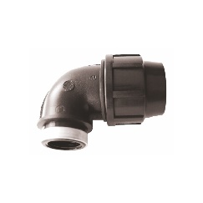
 | KGW2012 | 20 - 1/2" |  | 2.52
 | KGW2512 | 25 - 1/2" |  | 3.33
 | KGW2534 | 25 - 3/4" |  | 3.28
 | KGW3234 | 32 - 3/4" |  | 3.89
 | KGW321 | 32 - 1" |  | 3.83
 | KGW40114 | 40 - 1 1/4" |  | 8.28
 | KGW50112 | 50 - 1 1/2" |  | 11.22

KOLMIKUD

 | TPE20 | 20 |  | 4.09
 | TPE25 | 25 |  | 5.25
 | TPE32 | 32 |  | 6.67
 | TPE40 | 40 |  | 12.65
 | TPE50 | 50 |  | 16.60
 | 709063A | 63 |  | küsi hinda

ÜLEMINEKU KOLMIKUD
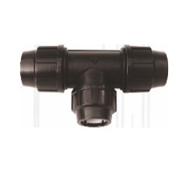
 | TRE2520 | 25 - 20 |  | 5.61
 | TRE3225 | 32 - 25 |  | 7.16
 | TRE4032 | 40 - 32 |  | 13.20
 | TRE5040 | 50 - 40 |  | 17.11

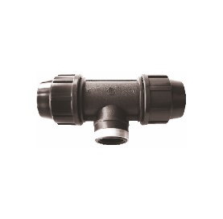
KOLMIKUD SK

 | TGW2012 | 20 - 1/2" |  | 3.74
 | TGW2534 | 25 - 3/4" |  | 4.52
 | TGW321 | 32 - 1 " |  | 6.23
 | TGW40114 | 40 - 1 1/4" |  | 12.44
 | TGW50112 | 50 - 1 1/2" |  | 15.83

KOLMIKUD VK

 | TGZ2012 | 20 - 1/2" |  | 3.39
 | TGZ2534 | 25 - 3/4" |  | 4.39
 | TGZ321 | 32 - 1 " |  | 5.91

PÕLV SK, SEINAKINNITUSEGA

 | 712020A | 20 - 1/2" |  | 5.35
 | 712025A | 25 - 3/4" |  | 6.58

SADULAD SK

 | 213232 | 32 - 1" |  | 4.97
 | 214032 | 40 - 1" |  | 6.00
 | 215032 | 50 - 1" |  | küsi hinda
 | 216332 | 63 - 1" |  | 17.49
 | 217532 | 75 - 1" |  | küsi hinda
 | 211132 | 110 - 1" |  | küsi hinda

